意向性公示
办公设备采购计划表
序号 | 项目名称 | 产品参数 | 政府采购项目类型 | 配置标准、投资评审金额或市场询价（元） | 采购数量 | 计量单位 | 采购单价（元） | 总计金额（元） | 参考图片
1 | 保密柜 | 尺寸1850*900*420mm，材质：厚度不低于0.8mm优质冷轧钢板，电子密码锁可任意更改密码，并且带报警功能，保密柜分上下两个部分。内设抽屉带锁（不锁抽屉时可关柜门），滑道为渡烙双轨滑道。上柜抽屉在下，下柜抽屉在上，中间隔板可自行调节，搁板扣孔排列紧密。 | 政府集中采购 | 3000 | 2 | 个 | 3000 | 6000
2 | 保险柜 | 规格：高593*宽400*深360（mm)电子密码锁，单开门，保险柜门板钢板厚度8mm，箱体钢板厚度3MM，半导体指纹密码，实心合金钢铸造，双灵动警报。 | 政府集中采购 | 3000 | 2 | 个 | 3000 | 6000
3 | 碎纸机 | 锰钢刀具，可碎订书针、大头针、曲别针，银行卡，光盘，智能纸满报警，安全触停保护，手动碎纸，入纸宽度220mm，碎纸效果：颗粒状2*10mm,最大碎纸量：17张（A4/70g），一分钟碎纸张数：200张（A4/70g），纸箱容量：30L，保密等级：5级，碎纸速度：3.8m/min，过热停机自动保护功能，净重：21.5kg,噪音≤58dB，功率：580W。机器尺寸：400*310*650mm。 | 政府集中采购 | 2000 | 5 | 台 | 2000.00 | 10000
4 | 挂式空调 | 1.5匹冷暖变频挂机1级消耗效率 额定制冷量：3510 (150-5210)W 额定制热量：5010(150-6770)W 电源规格：1-220-50 额定制冷功率：820 (75-2030)W 额定制热功率：1250(90-2200)W 电辅热输入功率（W）：1000 室内机尺寸（宽*高*深）（mm）：825×293×196 室外机尺寸（宽*高*深）（mm）：802*555*350 | 政府集中采购 | 3500 | 10 | 台 | 3500.00 | 35000
5 | 办公桌 | 办公桌规格:长1400*宽700*高760（mm)，基材采用E1级环保中密度纤维板,甲醛含量≤1.5mg/L；面材：采用进口胡桃木皮饰面，厚度0.6mm，封边材采用与贴面相同的木材；五金配件：国产优质家具专用路轨，锁具和铰链。配套椅子：460*480*900mm，实木座板，实木椅脚，采用高密度冷发泡定型海绵坐垫。 | 政府集中采购 | 2500 | 7 | 张 | 2000.00 | 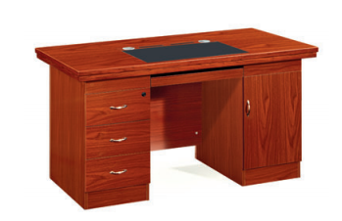 14000
6 | 办公桌 | 办公桌规格:长2200*宽1050*高760（mm)，基材采用E1级环保中密度纤维板,甲醛含量≤1.5mg/L；面材：采用进口胡桃木皮饰面，厚度0.6mm，封边材采用与贴面相同的木材；五金配件：国产优质家具专用路轨，锁具和铰链。 | 政府集中采购 | 3000 | 1 | 张 | 2800.00 | 2800
7 | 茶几 | 茶几规格：长1200*款600*高450（mm)，框架材质采用橡胶木实木，封闭式多工艺无甲醛环保喷漆。 | 政府集中采购 |  | 3 | 张 | 800.00 | 2400
8 | 茶水柜 | 规格：1200*400*830mm。 基材：基材采用E1级环保中密度纤维板,甲醛含量≤1.5mg/L； 面材：采用进口胡桃木皮饰面，厚度0.6mm，封边材采用与贴面相同的木材； 油漆：采用嘉宝莉或易涂宝高级聚脂哑光环保亮漆，附着力强，流平性高，涂层亮度均不退色，采用五底三面八次无灰油漆工艺喷涂，透明度高、耐磨、耐高温手感细腻，漆面硬度达3H以上，符合国标环保求； 五金配件：国产优质家具专用路轨，锁具和铰链 | 政府集中采购 | 1000 | 3 | 个 | 1000.00 | 3000 | 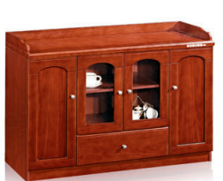
9 | 藤椅桌子组合 | 一桌四椅组合，采用全藤杆藤条手工编织，环保用漆，藤桌规格：桌面直径600MM*高度700MM,椅子规格：座位高度420MM*座位宽度600MM | 政府集中采购 | 2500 | 6 | 套 | 2500.00 | 15000 | 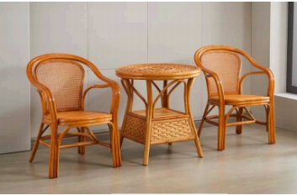
10 | 防潮柜 | 柜体规格：宽900*深600*高1890（mm) 870L容量，箱门全钢化玻璃双开门，具备温湿度显示，柜体冷轧钢材质，磁性密封圈，可控制湿度恒湿防潮。 | 政府集中采购 | 3000 | 1 | 个 | 3000.00 | 3000
11 | 黑白激光一体机 | 自动双面打印速度（A4/letter） 16/17 面/分钟 打印分辨率 600 x 600 dpi、1200 x 1200 dpi、HQ1200（2400 x 600 dpi）最佳 首页打印时间 FPOT 少于7秒（自就绪模式）、少于11秒（自休眠模式） 预热时间 少于28秒(自开机)、少于4秒(自休眠模式) 连接方式 USB 高速USB2.0 以太网 10Base-T/100Base-TX以太网 内存 256MB 月打印负荷量 10000页 (TBD) 建议月印量 500-2500页 (TBD) 整机寿命 50000页或5年 操作面板 LCD显示 2.7英寸彩色LCD 标准进纸托盘 250页(*1) 多功能托盘 30页(*1)；信封2张 自动进稿器 50页 出纸托盘 120页 自动双面打印 A4 复印速度 可达34-36 ppm 首页复印时间 少于9秒（自就绪模式）、少于13秒（自休眠模式） 复印分辨率 可达600x600dpi 复印份数 1-99份 自动双面复印 不支持 N合1复印 支持 ID复印 支持 缩放 25~400% 扫描速度 黑白 A4：22.5 ipm；LTR：23.6 ipm 彩色 A4：7.5 ipm；LTR：7.9 ipm 扫描类型 CIS接触式图像传感器 扫描分辨率 平板 可达1200x1200 dpi ADF 可达600x600 dpi | 政府集中采购
 | 合计： |  |  |  | 40 |  |  | 97200

